Sheet1
OOD |  |  |  | １１.プログラム機能設計書 |  |  |  |  |  |  |  |  |  |  |  |  |  |  |  |  |  |  |  |  |  |  | 1/11
システム名： 店舗情報共有システム |  |  |  |  |  |  |  |  | 機能名： ログイン画面（機能ID：000） |  |  |  |  |  |  |  |  |  |  |  |  |  | 作成日： 2013/11/15 |  |  |  | 作成者： 安達 林太郎

 | 【１－１．概要説明】
 |  |  | ・システムを利用する際、ID/パスワードを入力してログインする画面。
 |  |  | ・リセットを押すと入力された文字をクリアできる。

 | 【１－２．画面レイアウト定義】
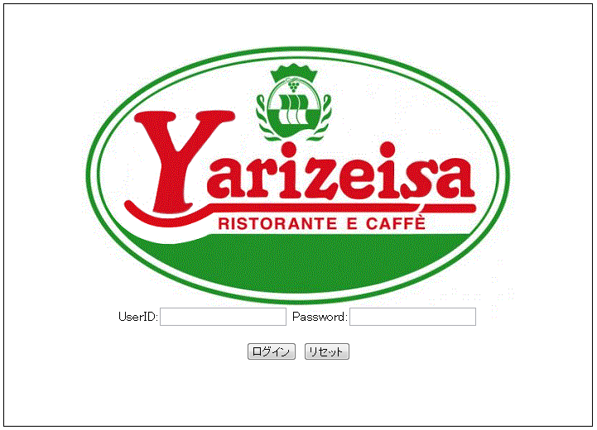

(3)

(2)

(1)
(2)

(4)
(3)

 | 【１－３．画面項目定義】

 |  | 番号 | 項目名 |  |  | 項目名（英字） | 属性 |  | 型 |  | 桁数 (Byte) | I/O | 必須チェック | 入力制限 |  |  |  | 表示形式 （編集仕様） | DBアクセス | 対応テーブルカラム |  | 詳細
 |  |  |  |  |  |  |  |  |  |  |  |  |  | かな | カタカナ | 英字 | 数値
 |  | (1) | ユーザーID入力 |  |  | userID | link |  | String |  | - | I | - | - | - | ○ | ○ | - | - | - |  | ユーザーがIDを入力する。
 |  | (2) | パスワード入力 |  |  | passWord | label |  | String |  | - | I | - | - | - | ○ | ○ | - | - | - |  | パスワードを入力する。
 |  | (3) | ログインボタン |  |  | loginButton | checkbox |  | - |  | - | I/O | - | - | - | - | - | - | - | (1) |  | すべてのメールを選択する。
 |  | (4) | リセットボタン |  |  | ResetButton | checkbox |  | - |  | - | - | - | - | - | - | - | - | - | - |  | 一つのメールを選択する。

 | 【１－４．入力パラメータ】

 |  | № | ID |  | 名称 |  |  | 説明
 |  | 1 | userID |  | ユーザーID |  |  | ログイン時に利用
 |  | 2 | passWord |  | パスワード |  |  | ログイン時に利用

 | 【１－５．イベント詳細定義】
 |  |  |  |  |  |  |  |  |  |  |  |  |  |  |  |  |  |  |  |  |  |  | ＰＴ実施結果記入欄
 |  | № | イベント／条件 |  |  |  | 処理内容 |  |  |  |  |  |  |  |  |  |  |  |  |  | 実施日 |  |  | 結果 | 実施日 | 結果 | 実施日 | 結果
 |  | 1 | ログイン |  |  |  | 【画面遷移】
 |  |  |  |  |  |  |  | ①URL
 |  |  |  |  |  |  |  |  |  | /main
 |  |  |  |  |  |  |  | ②遷移先
 |  |  |  |  |  |  |  |  |  | 001(トップ画面)
 |  |  |  |  |  |  |  | ③パラメータ
 |  |  |  |  |  |  |  |  |  | トップ画面の、画面設計書のインターフェイスを参照。

 |  | 2 | リセット |  |  |  | 【表示処理】
 |  |  |  |  |  |  |  | リセットボタンを押すことで入力された内容をクリアする。

 | 【１－６．DBアクセス】

 |  |  | (1)ID,pass認証
 |  |  |  | 取得カラム名
 |  |  |  |  | ユーザー情報.ユーザID
 |  |  |  |  | ユーザー情報.パスワード
 |  |  |  | 検索対象テーブル名
 |  |  |  |  | ユーザー情報
 |  |  |  | 検索条件
 |  |  |  |  | ユーザー情報. userID=ユーザID
 |  |  |  |  | ユーザー情報. passWord=パスワード

